行政事業レビューシート
 |  |  |  |  |  |  |  |  |  |  |  |  |  |  |  | 事業番号 |  |  |  | 2021 |  |  |  | - | 文科 |  |  |  | - | 20 |  |  | - | 0447
令和3年度行政事業レビューシート |  |  |  |  |  |  |  |  |  |  |  |  |  |  |  |  |  |  |  |  |  |  |  | （ | 文部科学省 |  |  |  |  |  |  |  |  |  |  |  | ）
事業名 |  |  |  |  | ユネスコ国内委員会の連携強化 |  |  |  |  |  |  |  |  |  |  |  | 担当部局庁 |  |  |  | 国際統括官付 |  |  |  |  |  |  |  |  |  |  | 作成責任者
事業開始年度 |  |  |  |  | 昭和40年度 |  |  |  |  | 事業終了 （予定）年度 |  |  |  | 終了予定なし |  |  | 担当課室 |  |  |  | 国際統括官付 |  |  |  |  |  |  |  |  |  |  | 国際戦略企画官 石田 善顕
会計区分 |  |  |  |  | 一般会計
根拠法令 （具体的な 条項も記載） |  |  |  |  | ユネスコ活動に関する法律（第3条） |  |  |  |  |  |  |  |  |  |  |  | 関係する 計画、通知等 |  |  |  | -
主要政策・施策 |  |  |  |  | - |  |  |  |  |  |  |  |  |  |  |  | 主要経費 |  |  |  | その他の事項経費
事業の目的 （目指す姿を簡潔に。3行程度以内） |  |  |  |  | 加盟国（特にアジア・太平洋地域）のユネスコ国内委員会職員等を日本に招へいし、関係機関への訪問、意見交換等を通じ日本のユネスコ活動理解を深める。
事業概要 （5行程度以内。別添可） |  |  |  |  | アジア太平洋地域等のユネスコ国内委員職員等を我が国に招へいし、我が国のユネスコ関係機関への訪問、国内委員会職員との意見交換等を通じ、我が国のユネスコ活動理解のための研修を実施する。
実施方法 |  |  |  |  | 直接実施
予算額・ 執行額 （単位:百万円） |  |  |  |  |  |  |  |  |  |  |  | 平成30年度 |  |  | 令和元年度 |  |  |  |  | 令和2年度 |  |  |  |  |  | 令和3年度 |  |  |  |  |  |  | 令和4年度要求
 |  |  |  |  | 予算の状況 |  | 当初予算 |  |  |  |  | 2 |  |  | 3 |  |  |  |  | 2 |  |  |  |  |  | 2 |  |  |  |  |  |  | 2
 |  |  |  |  |  |  | 補正予算 |  |  |  |  | - |  |  | - |  |  |  |  | - |  |  |  |  |  | -
 |  |  |  |  |  |  | 前年度から繰越し |  |  |  |  | - |  |  | - |  |  |  |  | - |  |  |  |  |  | - |  |  |  |  |  |  | -
 |  |  |  |  |  |  | 翌年度へ繰越し |  |  |  |  | - |  |  | - |  |  |  |  | - |  |  |  |  |  | -
 |  |  |  |  |  |  | 予備費等 |  |  |  |  | - |  |  | - |  |  |  |  | - |  |  |  |  |  | -
 |  |  |  |  |  |  | 計 |  |  |  |  | 2 |  |  | 3 |  |  |  |  | 2 |  |  |  |  |  | 2 |  |  |  |  |  |  | 2
 |  |  |  |  | 執行額 |  |  |  |  |  |  | 2 |  |  | 0 |  |  |  |  | 0
 |  |  |  |  | 執行率（％） |  |  |  |  |  |  | 83% |  |  | 4% |  |  |  |  | 0%
 |  |  |  |  | 当初予算＋補正予算に対する執行額の割合（％） |  |  |  |  |  |  | 83% |  |  | 4% |  |  |  |  | -
令和3・4年度 予算内訳 （単位：百万円） |  |  |  |  | 歳出予算目 |  |  |  |  |  |  | 令和3年度当初予算 |  |  | 令和4年度要求 |  |  |  |  | 主な増減理由
 |  |  |  |  | 招へい外国人滞在費 |  |  |  |  |  |  | 1 |  |  | 1 |  |  |  |  | ※金額は単位未満四捨五入して記載していることから、合計が一致しない場合がある。
 |  |  |  |  | 外国人招へい旅費 |  |  |  |  |  |  | 1 |  |  | 1
 |  |  |  |  | 外国人研修生研究旅費 |  |  |  |  |  |  | 0 |  |  | 0
 |  |  |  |  | 職員旅費 |  |  |  |  |  |  | 0 |  |  | 0

 |  |  |  |  | 計 |  |  |  |  |  |  | 2 |  |  | 2
成果目標及び 成果実績 （アウトカム） |  |  |  |  | 定量的な成果目標 |  |  |  |  |  |  | 成果指標 |  |  |  |  |  | 単位 |  |  | 平成30年度 |  |  | 令和元年度 |  |  |  | 令和2年度 |  |  |  | 中間目標 |  |  | 目標最終年度
 |  |  |  |  |  |  |  |  |  |  |  |  |  |  |  |  |  |  |  |  |  |  |  |  |  |  |  |  |  |  |  | 3 |  | 年度 | - | 年度
 |  |  |  |  | 本事業等で得た協力関係を基礎に、我が国の取組についてユネスコ関係会議において普及を図る。 |  |  |  |  |  |  | ユネスコ国内委員会関係出席国際会議数 |  |  |  |  | 成果実績 | 件 |  |  | 22 |  |  | 23 |  |  |  | 42 |  |  |  | - |  |  | -
 |  |  |  |  |  |  |  |  |  |  |  |  |  |  |  |  | 目標値 | 件 |  |  | 18 |  |  | 18 |  |  |  | 20 |  |  |  | 29 |  |  | -
 |  |  |  |  |  |  |  |  |  |  |  |  |  |  |  |  | 達成度 | ％ |  |  | 122 |  |  | 128 |  |  |  | 210 |  |  |  | - |  |  | -
根拠として用いた 統計・データ名 （出典） |  |  |  |  | 日本ユネスコ国内委員会総会資料「我が国のユネスコ活動」

活動指標及び 活動実績 （アウトプット） |  |  |  |  | 活動指標 |  |  |  |  |  |  |  |  |  |  |  |  | 単位 |  |  | 平成30年度 |  |  | 令和元年度 |  |  |  | 令和2年度 |  |  |  | 3年度 活動見込 |  |  | 4年度 活動見込
 |  |  |  |  | ユネスコ国内委員会職員等の招へい者数 |  |  |  |  |  |  |  |  |  |  |  | 活動実績 | 人 |  |  | 5 |  |  | 0 |  |  |  | 0 |  |  |  | - |  |  | -
 |  |  |  |  |  |  |  |  |  |  |  |  |  |  |  |  | 当初見込み | 人 |  |  | 5 |  |  | 5 |  |  |  | 5 |  |  |  | 4 |  |  | -
単位当たり コスト |  |  |  |  | 算出根拠 |  |  |  |  |  |  |  |  |  |  |  |  | 単位 |  |  | 平成30年度 |  |  | 令和元年度 |  |  |  | 令和2年度 |  |  |  | 3年度活動見込
 |  |  |  |  | 予算執行額 ／ ユネスコ国内委員会職員等の招へい者数 |  |  |  |  |  |  |  |  |  |  |  | 単位当たり コスト | 百万 |  |  | 1 |  |  | 0 |  |  |  | 0 |  |  |  | 1
 |  |  |  |  |  |  |  |  |  |  |  |  |  |  |  |  | 計算式 | 百万円/人 |  |  | 2.4/5 |  |  | 0.1/0 |  |  |  | 0/0 |  |  |  | 2/4
政策評価、新経済・財政再生計画との関係 |  | 政策評価 | 政策 |  | 13 豊かな国際社会の構築に資する国際交流・協力の推進
 |  |  | 施策 |  | 13-2 国際協力の推進
 |  |  | 測定指標 |  | 定量的指標 |  |  |  |  |  |  |  |  |  |  |  |  | 単位 |  |  | 平成30年度 |  |  | 令和元年度 |  |  |  | 令和2年度 |  |  |  | 中間目標 |  |  | 目標年度
 |  |  |  |  |  |  |  |  |  |  |  |  |  |  |  |  |  |  |  |  |  |  |  |  |  |  |  |  |  |  |  | 3 |  | 年度 | - | 年度
 |  |  |  |  | 日本ユネスコ国内委員会ホームページへのアクセス数 |  |  |  |  |  |  |  |  |  |  |  | 実績値 | 件 |  |  | 27,044 |  |  | 42,623 |  |  |  | 38,541 |  |  |  | - |  |  | -
 |  |  |  |  |  |  |  |  |  |  |  |  |  |  |  |  | 目標値 | 件 |  |  | - |  |  | - |  |  |  | 46,885 |  |  |  | 56,262 |  |  | -
 |  |  |  |  | 定性的指標 |  |  |  |  |  |  |  | 目標 |  |  |  |  | 目標年度 |  |  | 施策の進捗状況（目標）

 |  |  |  |  | - |  |  |  |  |  |  |  | - |  |  |  |  | - |  |  | -

 |  |  |  |  |  |  |  |  |  |  |  |  |  |  |  |  |  |  |  |  | 施策の進捗状況（実績）
 |  |  |  |  |  |  |  |  |  |  |  |  |  |  |  |  |  |  |  |  | -

 |  |  | 本事業の成果と上位施策・測定指標との関係
 |  |  | 各国から職員を招へいすることを通じて得た協力関係を活用し、我が国の優先分野についてユネスコにおいて議論がなされるように促すことにより、我が国の教育施策の充実のために有益な情報を収集・発信し、国際協力の推進に寄与している。

 |  |  | KPI (第一階層） |  | ＫＰＩ （第一階層） |  |  |  |  |  |  |  |  |  |  |  |  | 単位 |  |  | 計画開始時 |  |  | 2年度 |  |  |  | 3年度 |  |  |  | 中間目標 |  |  | 目標最終年度
 |  |  |  |  |  |  |  |  |  |  |  |  |  |  |  |  |  |  |  |  | - | 年度 |  |  |  |  |  |  |  |  |  | - |  | 年度 | - | 年度
 |  |  |  |  | - |  |  |  |  |  |  |  |  |  |  |  | 成果実績 | - |  |  | - |  |  | - |  |  |  | - |  |  |  | - |  |  | -
 |  |  |  |  |  |  |  |  |  |  |  |  |  |  |  |  | 目標値 | - |  |  | - |  |  | - |  |  |  | - |  |  |  | - |  |  | -
 |  |  |  |  |  |  |  |  |  |  |  |  |  |  |  |  | 達成度 | ％ |  |  | - |  |  | - |  |  |  | - |  |  |  | - |  |  | -
 |  |  | KPI (第二階層） |  | ＫＰＩ （第二階層） |  |  |  |  |  |  |  |  |  |  |  |  | 単位 |  |  | 計画開始時 |  |  | 2年度 |  |  |  | 3年度 |  |  |  | 中間目標 |  |  | 目標最終年度
 |  |  |  |  |  |  |  |  |  |  |  |  |  |  |  |  |  |  |  |  | - | 年度 |  |  |  |  |  |  |  |  |  | - |  | 年度 | - | 年度
 |  |  |  |  | - |  |  |  |  |  |  |  |  |  |  |  | 成果実績 | - |  |  | - |  |  | - |  |  |  | - |  |  |  | - |  |  | -
 |  |  |  |  |  |  |  |  |  |  |  |  |  |  |  |  | 目標値 | - |  |  | - |  |  | - |  |  |  | - |  |  |  | - |  |  | -
 |  |  |  |  |  |  |  |  |  |  |  |  |  |  |  |  | 達成度 | ％ |  |  | - |  |  | - |  |  |  | - |  |  |  | - |  |  | -
 |  |  | 本事業の成果と取組事項・KPIとの関係
 |  |  | -

事業所管部局による点検・改善
 |  | 項 目 |  |  |  |  |  |  |  |  |  |  |  |  |  |  |  |  |  | 評 価 |  | 評価に関する説明
国費投入の必要性 |  | 事業の目的は国民や社会のニーズを的確に反映しているか。 |  |  |  |  |  |  |  |  |  |  |  |  |  |  |  |  |  | ○ |  | 我が国とアジア太平洋地域等のユネスコ国内委員会との交流を通じて、相互理解と国際平和に寄与する。
 |  | 地方自治体、民間等に委ねることができない事業なのか。 |  |  |  |  |  |  |  |  |  |  |  |  |  |  |  |  |  | ○ |  | ユネスコ活動に関する法律第３条に基づき、各国の政府間及び日本ユネスコ国内委員会間の交流が不可欠である。
 |  | 政策目的の達成手段として必要かつ適切な事業か。政策体系の中で優先度の高い事業か。 |  |  |  |  |  |  |  |  |  |  |  |  |  |  |  |  |  | ○ |  | 日本のユネスコ活動について理解を深めてもらうため、各国のユネスコ国内委員会職員等を日本に招へいし、意見交換等を実施する職員間の交流は必要である。
事業の効率性 |  | 競争性が確保されているなど支出先の選定は妥当か。 |  |  |  |  |  |  |  |  |  |  |  |  |  |  |  |  |  | ‐ |  | 新型コロナウィルス感染症の影響により、令和２年度の招へいは実施できなかった。
 |  |  | 一般競争契約、指名競争契約又は随意契約（企画競争）による支出のうち、一者応札又は一者応募となったものはないか。 |  |  |  |  |  |  |  |  |  |  |  |  |  |  |  |  | 無
 |  |  | 競争性のない随意契約となったものはないか。 |  |  |  |  |  |  |  |  |  |  |  |  |  |  |  |  | 無
 |  | 受益者との負担関係は妥当であるか。 |  |  |  |  |  |  |  |  |  |  |  |  |  |  |  |  |  | ‐ |  | 新型コロナウィルス感染症の影響により令和２年度の招へいは実施できなかった。
 |  | 単位当たりコスト等の水準は妥当か。 |  |  |  |  |  |  |  |  |  |  |  |  |  |  |  |  |  | ‐ |  | 新型コロナウィルス感染症の影響により、令和２年度の招へいは実施できなかった。
 |  | 資金の流れの中間段階での支出は合理的なものとなっているか。 |  |  |  |  |  |  |  |  |  |  |  |  |  |  |  |  |  | ‐
 |  | 費目・使途が事業目的に即し真に必要なものに限定されているか。 |  |  |  |  |  |  |  |  |  |  |  |  |  |  |  |  |  | ‐ |  | 新型コロナウィルス感染症の影響により、令和２年度の招へいは実施できなかった。
 |  | 不用率が大きい場合、その理由は妥当か。（理由を右に記載） |  |  |  |  |  |  |  |  |  |  |  |  |  |  |  |  |  | ○ |  | 新型コロナウィルス感染症の影響により、令和２年度の招へいを中止せざるを得なかったため。
 |  | 繰越額が大きい場合、その理由は妥当か。（理由を右に記載） |  |  |  |  |  |  |  |  |  |  |  |  |  |  |  |  |  | ‐
 |  | その他コスト削減や効率化に向けた工夫は行われているか。 |  |  |  |  |  |  |  |  |  |  |  |  |  |  |  |  |  | ‐ |  | 新型コロナウィルス感染症の影響により、令和２年度の招へいは実施できなかった。
事業の有効性 |  | 成果実績は成果目標に見合ったものとなっているか。 |  |  |  |  |  |  |  |  |  |  |  |  |  |  |  |  |  | ‐ |  | 新型コロナウィルス感染症の影響により、令和２年度の招へいは実施できなかった。我が国とアジア太平洋地域等のユネスコ国内委員会間の相互理解深化のため、本事業による交流は不可欠であり、引き続き、実施に向けて手法等につき検討する。
 |  | 事業実施に当たって他の手段・方法等が考えられる場合、それと比較してより効果的あるいは低コストで実施できているか。 |  |  |  |  |  |  |  |  |  |  |  |  |  |  |  |  |  | ○ |  | アジア・太平洋地域等のユネスコ国内委員会との交流は、関係国とのネットワークの構築の観点から有効であり、ユネスコの会議で連携して対応できるなどの効果がある。
 |  | 活動実績は見込みに見合ったものであるか。 |  |  |  |  |  |  |  |  |  |  |  |  |  |  |  |  |  | ○ |  | 来日中に各国のユネスコ活動の取組状況を直接共有・議論することにより、我が国の今後の活動方針の検討に資するものである。
 |  | 整備された施設や成果物は十分に活用されているか。 |  |  |  |  |  |  |  |  |  |  |  |  |  |  |  |  |  | ○ |  | 来日した各国の国内委員会との情報共有を密にするなど、本事業で構築したネットワークを十分活用している。
関連事業 |  | 関連する事業がある場合、他部局・他府省等と適切な役割分担を行っているか。（役割分担の具体的な内容を各事業の右に記載）
 |  | 所管府省名 |  |  | 事業番号 |  |  |  |  |  | 事業名

点検・改善結果 |  | 点検結果 |  |  | 招へい国については、毎年アジア太平洋地域における地域間バランスを考慮し、幅広く選択してきた。招へい者は我が国のユネスコ活動に関する知見を深めるとともに我が国の立場を理解するなど、今後のユネスコにおける我が国のプレゼンスの向上等に資するものと考えられる。
 |  | 改善の 方向性 |  |  | 我が国のユネスコ活動の発展に資する協力関係の維持発展及び構築という点をより重視し、より多様な国から招へい者を選択し、またプログラムの内容や招へい者との議論のテーマの選定をより戦略的に行う必要がある。コロナ禍・コロナ後の社会における実施方法も含め、改善を引き続き検討したい。
外部有識者の所見
外部有識者点検対象外
行政事業レビュー推進チームの所見
事業内容の一部改善 |  |  |  | この事業は、執行率が連続して低調であることから、事業目的達成に向けた手法を検討するとともに、予算執行の適切な改善に努めるべきである。
所見を踏まえた改善点/概算要求における反映状況
執行等改善 |  |  |  | コロナ禍で実施が難しかったが、諸国間の相互理解を深めるために必要な事業であるため、事業目的達成に向け、オンライン形式での開催などの手法を検討する。
備考

関連する過去のレビューシートの事業番号
平成22年度 |  |  | 421
平成23年度 |  |  | 24
平成24年度 |  |  | 19
平成25年度 |  |  | 442
平成26年度 |  |  | 438
平成27年度 |  |  | 433
平成28年度 |  |  | 416
平成29年度 |  |  | 424
平成30年度 |  |  | 428
令和元年度 |  |  | 文部科学省 |  |  | - |  |  | 0421
令和2年度 |  |  | 文部科学省 |  |  | - |  |  | 0422
資金の流れ （資金の受け取り先が何を行っているかについて補足する） （単位：百万円） |  |  |  |  | ※令和2年度実績を記入。執行実績がない新規事業、新規要求事業については現時点で予定やイメージを記入。
 |  |  |  |  | なお、金額は単位未満四捨五入して記載していることから、合計が一致しない場合がある。
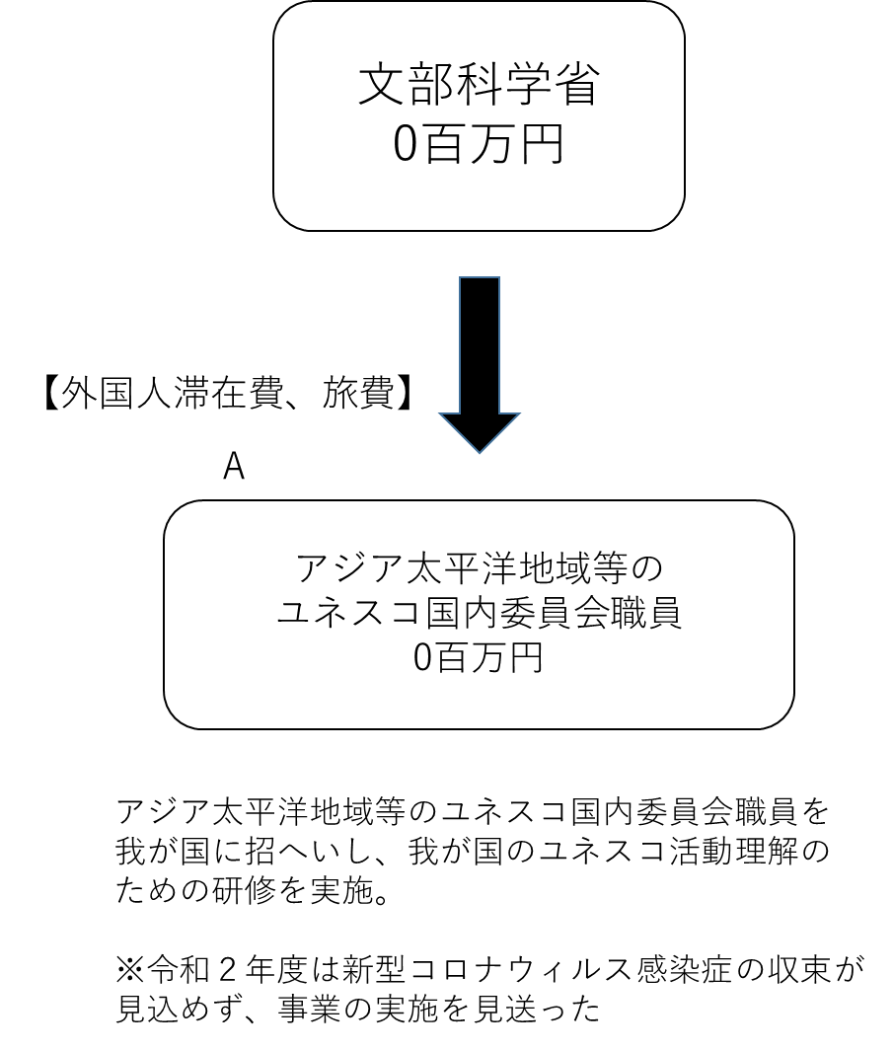

費目・使途 （「資金の流れ」においてブロックごとに最大の金額が支出されている者について記載する。費目と使途の双方で実情が分かるように記載） |  |  |  |  | A. |  |  |  |  |  |  |  |  |  |  |  |  |  | B.
 |  |  |  |  | 費 目 |  |  |  | 使 途 |  |  |  |  |  |  |  | 金 額 (百万円） |  | 費 目 |  |  |  | 使 途 |  |  |  |  |  |  |  |  |  |  |  | 金 額 (百万円）

 |  |  |  |  | 計 |  |  |  |  |  |  |  |  |  |  |  | 0 |  | 計 |  |  |  |  |  |  |  |  |  |  |  |  |  |  |  | 0

 | 支出先上位１０者リスト
 | A.
 |  | 支 出 先 |  |  |  |  |  | 法 人 番 号 |  |  |  | 業 務 概 要 |  |  |  |  | 支 出 額 （百万円） |  | 契約方式等 |  |  |  | 入札者数 （応募者数） |  |  |  | 落札率 |  |  |  | 一者応札・一者応募又は 競争性のない随意契約となった 理由及び改善策 （支出額10億円以上）
1

 | 国庫債務負担行為等による契約先上位10者リスト
 |  | ﾌﾞﾛｯｸ 名 | 契 約 先 |  |  |  |  | 法 人 番 号 |  |  |  | 業 務 概 要 |  |  |  |  | 契約額 （百万円） |  | 契約方式 |  |  |  | 入札者数 （応募者数） |  |  |  | 落札率 |  |  |  | 一者応札・一者応募又は 競争性のない随意契約となった理由及び改善策 （契約額10億円以上）
1 |  |  | - |  |  |  |  | - |  |  |  | - |  |  |  |  | - |  |  |  |  |  | - |  |  |  | - |  |  |  | -

